OPORTUNIDAD
 | GLOBAL | Enfermería | Medicina | TCAE | Celador | MIR | EIR | Estudiantes
NÚMERO DE OPORTUNIDADES | 35 | 9 | 16 | 4 | 2 | 2 | 1 | 1
NÚMERO DE ACCIONES HM * | 26 | 8 | 11 | 3 | 1 | 1 | 1 | 1
Cumplimiento (%) | 74.3% | 88.9% | 68.8% | 75.0% | 50.0% | 50.0% | 100.0% | 100.0%
*Se contabiliza como acción de HM si al menos en 1 momento se realiza la acción de lavado de manos, ya sea con Agua y Jabón o con PBA.
** Los datos de esta tabla resumen se actualizarán de forma automática al actualizar la tabla dinámica que aparece más abajo.
***Cumplimiento (%)= (Acciones realizadas/oportunidades)*100

% cumplimiento

ACTUALIZAR LOS DATOS A TRAVÉS DE LA SIGUIENTE TABLA DINÁMICA

Unidad | (Todas)
Fecha | (Todas)

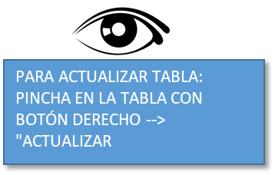
Oportunidad/OBSERVACIÓN | Categoría profesional | _HM_ | _ Agua y Jabón_ | _PBA_
 |  | 0 | 0 | 0
OPORTUNIDAD 001 | Enfermería | 1 | 0 | 1
OPORTUNIDAD 002 | Enfermería | 1 | 0 | 1
OPORTUNIDAD 003 | TCAE | 0 | 0 | 0
OPORTUNIDAD 004 | Enfermería | 1 | 0 | 1
OPORTUNIDAD 005 | Enfermería | 1 | 0 | 1
OPORTUNIDAD 006 | TCAE | 1 | 0 | 1
OPORTUNIDAD 007 | Enfermería | 1 | 0 | 1
OPORTUNIDAD 008 | Enfermería | 0 | 0 | 0
OPORTUNIDAD 009 | MIR | 1 | 0 | 1
OPORTUNIDAD 010 | Enfermería | 2 | 2 | 0
OPORTUNIDAD 011 | Enfermería | 1 | 0 | 1
OPORTUNIDAD 012 | Estudiantes | 1 | 0 | 1
OPORTUNIDAD 013 | TCAE | 1 | 0 | 1
OPORTUNIDAD 014 | TCAE | 1 | 0 | 1
OPORTUNIDAD 015 | Medicina | 1 | 0 | 1
OPORTUNIDAD 016 | Medicina | 0 | 0 | 0
OPORTUNIDAD 017 | Medicina | 0 | 0 | 0
OPORTUNIDAD 018 | Medicina | 1 | 0 | 1
OPORTUNIDAD 019 | Medicina | 1 | 0 | 1
OPORTUNIDAD 020 | Medicina | 1 | 0 | 1
OPORTUNIDAD 021 | Medicina | 0 | 0 | 0
OPORTUNIDAD 022 | Medicina | 2 | 0 | 2
OPORTUNIDAD 023 | EIR | 1 | 0 | 1
OPORTUNIDAD 024 | MIR | 0 | 0 | 0
OPORTUNIDAD 025 | Medicina | 0 | 0 | 0
OPORTUNIDAD 026 | Medicina | 0 | 0 | 0
OPORTUNIDAD 027 | Medicina | 1 | 0 | 1
OPORTUNIDAD 028 | Enfermería | 1 | 0 | 1
OPORTUNIDAD 029 | Celador | 1 | 0 | 1
OPORTUNIDAD 030 | Medicina | 1 | 0 | 1
OPORTUNIDAD 031 | Medicina | 1 | 0 | 1
OPORTUNIDAD 032 | Medicina | 1 | 0 | 1
OPORTUNIDAD 033 | Celador | 0 | 0 | 0
OPORTUNIDAD 034 | Medicina | 1 | 0 | 1
OPORTUNIDAD 035 | Medicina | 2 | 2 | 0

RESULTADOS POR MOMENTOS
 |  |  |  |  | A. número de acciones de HM (con agua y jabón o con PBA) X por 100 / total de momento “x”. | B Adherencia usando PBA: nº de acciones de HM con PBA x 100/nº total momento “x”.
Categoría profesional | (Todas)
Unidad | (Todas)
Fecha | (Todas)

Momento | N de momentoMomento | Suma de HM | Suma de Agua y Jabón | Suma de PBA | A. Adherencia Total | B. Adherencia PBA
1 Antes de contactar con el paciente | 14 | 11 | 0 | 11 | 79% | 79%
2 Antes de técnica aséptica | 6 | 4 | 0 | 4 | 67% | 67%
3 Después de exposición fluidos | 6 | 4 | 2 | 2 | 67% | 33%
4 Después de contactar con el paciente | 12 | 9 | 2 | 7 | 75% | 58%
5 Después de contactar con el entorno del paciente | 1 | 1 | 0 | 1 | 100% | 100%
Total general | 39 | 29 | 4 | 25 | 74% | 64%

Adherencia

Momentos por categoría profesional

Unidad | (Todas)
Fecha | (Todas)

Categoría profesional | Momento | N de momentoMomento | Suma de HM | Suma de Agua y Jabón | Suma de PBA
Enfermería |  | 10 | 9 | 2 | 7
 | 1 Antes de contactar con el paciente | 5 | 5 | 0 | 5
 | 2 Antes de técnica aséptica | 1 | 1 | 0 | 1
 | 3 Después de exposición fluidos | 2 | 1 | 1 | 0
 | 4 Después de contactar con el paciente | 2 | 2 | 1 | 1
TCAE |  | 4 | 3 | 0 | 3
 | 1 Antes de contactar con el paciente | 2 | 1 | 0 | 1
 | 2 Antes de técnica aséptica | 1 | 1 | 0 | 1
 | 4 Después de contactar con el paciente | 1 | 1 | 0 | 1
Medicina |  | 19 | 13 | 2 | 11
 | 1 Antes de contactar con el paciente | 6 | 4 | 0 | 4
 | 2 Antes de técnica aséptica | 3 | 2 | 0 | 2
 | 3 Después de exposición fluidos | 3 | 2 | 1 | 1
 | 4 Después de contactar con el paciente | 7 | 5 | 1 | 4
Celador |  | 2 | 1 | 0 | 1
 | 2 Antes de técnica aséptica | 1 | 0 | 0 | 0
 | 4 Después de contactar con el paciente | 1 | 1 | 0 | 1
Estudiantes |  | 1 | 1 | 0 | 1
 | 5 Después de contactar con el entorno del paciente | 1 | 1 | 0 | 1
EIR |  | 1 | 1 | 0 | 1
 | 1 Antes de contactar con el paciente | 1 | 1 | 0 | 1
MIR |  | 2 | 1 | 0 | 1
 | 3 Después de exposición fluidos | 1 | 1 | 0 | 1
 | 4 Después de contactar con el paciente | 1 | 0 | 0 | 0
Total general |  | 39 | 29 | 4 | 25

Más información
https://apps.who.int/iris/bitstream/handle/10665/102537/WHO_IER_PSP_2009.02_spa.pdf
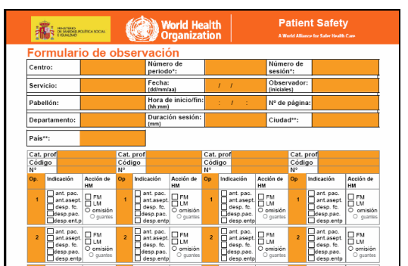
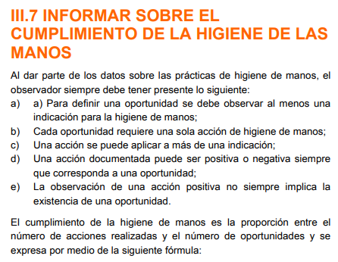
 | V

Manual
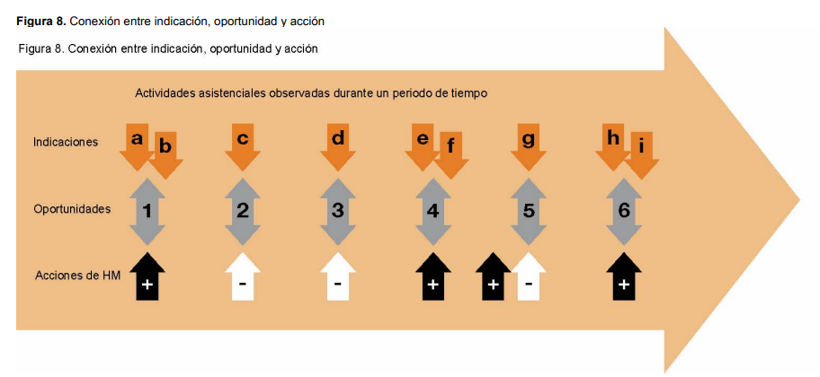
 | MANUAL |  |  |  | MANUAL OBSERVADOR HM.pdf

1. | Fecha: Formato para indicar la fecha de cuando se realiza la observación
2. | Unidad donde se realiza la observación: El observador escribe o selecciona la unidad donde ha realizado observación, por ejemplo en Hospitales, Unidad cuidados intensivos, Medicina Interna, Traumatología, etc… (lo suyo seria cada uno pone su catalogo para que no lo escriban de forma diferente para poder filtrar) y en Atención primaria serian Consultas, Consulta medica 1,2 etc o Consulta de enfermería, sala curas etc
3. | Oportunidad: Es el acto de realizar la observación. El valor de respuesta es señalar que se ha hecho la observación. Puede ocurrir que en una oportunidad se observe que se realiza la higiene de manos en más de un momento (ver definición momento) significaría que hay más de una fila por una misma oportunidad. Para evitar problemas en el cálculo del número de oportunidades, lo ideal es que en esta casilla sea un identificador correlativo, que se repita en el caso de que en una oportunidad se registre más de un momento. Codificación: OBSERVACIÓN 1, OBSERVACIÓN 2 (MOMENTO 1), OBSERVACIÓN 2 (MOMENTO 2)
4. | Momento: Se refiere a uno de los 5 momentos para la higiene de manos
 |  | Son 5 momentos definidos por la OMS, con lo cual da lugar a 5 valores de respuesta:
 |  | 1 Antes de contactar con el paciente
 |  | 2 Antes de técnica aséptica
 |  | 3 Después de exposición fluidos
 |  | 4 Después de contactar con el paciente
 |  | 5 Después de contactar con el entorno del paciente

5. | Categoría profesional: Se refiere al profesional observado
 |  | Valores de Respuesta:
 |  | • | Medicina | • | Celador
 |  | • | Enfermería | • | MIR
 |  | • | TCAE | • | EIR
 |  |  |  | • | Estudiantes

6. | HM: Esta variable recoge si se ha realizado correctamente la Higiene de Manos, ya sea con agua y jabón o con Producto de Base alcohólica (PBA)
 |  | Los posibles valores de respuesta son:
 |  | • | SI
 |  | • | NO

7. | Producto utilizado: Si se responde SI a la pregunta HM, en esta casilla se indica el tipo de producto utilizado para realizar la HM:
 |  | • | Agua y Jabón | SI/NO
 |  | • | PBA | SI/NO

8. | Guantes: si se responde NO a la pregunta HM, en esta casilla se indica si el profesional llevaba guantes puestos, los posibles valores de respuesta:
 |  | • | SI
 |  | • | NO
9. | Profesional que realiza la observación: Posibilidad de que se ponga el nombre del profesional que ha hecho la observación.

 | Más información:
 | https://apps.who.int/iris/bitstream/handle/10665/102537/WHO_IER_PSP_2009.02_spa.pdf

 | Indicadores AP
 | A16. ¿Realizaron las UGCs de su DISTRITO en 2020 un mínimo de 30 observaciones por consulta, en al menos el 50% de estas, de los momentos 1 y 2* siguiendo la metodología establecida por la Organización Mundial de la Salud en su manual técnico de referencia?
 | A16b. En caso negativo ¿podría indicarnos alguna razón? (ej: no se realizaron 30 observaciones por consulta, no se realizaron en el menos el 50% de las consultas, no se realizó solo en los momentos 1 y 2, no se siguió la metodología de la OMS...)
 | A16a[SQ001]. En caso afirmativo, describa: [Número de unidades donde se realizaron]
 | A16a[SQ005]. En caso afirmativo, describa: [Número total de consultas del DISTRITO donde se realizaron]
 | A16a[SQ002]. En caso afirmativo, describa: [Número total de oportunidades para la HM observadas para los momentos 1 y 2]
 | A16a[SQ003]. En caso afirmativo, describa: [Número total de acciones de HM realizadas correctamente con PBA o con agua y jabón para los momentos 1 y 2]
 | A16a[SQ004]. En caso afirmativo, describa: [Número total de acciones de HM realizadas correctamente con PBA para los momentos 1 y 2]

 | Indicadores AH
 | A16. ¿Realizó su HOSPITAL en 2020 un mínimo de 30 observaciones por unidad (servicio), en al menos el 50% de estas, de los momentos 1 y 2* siguiendo la metodología establecida por la Organización Mundial de la Salud en su manual técnico de referencia?
 | A16b. En caso negativo ¿podría indicarnos alguna razón? (ej: no se realizaron 30 observaciones por unidad - servicio, no se realizaron en el menos el 50% de los servicios, no se realizó solo en los momentos 1 y 2, no se siguió la metodología de la OMS...)
 | A16a[SQ001]. En caso afirmativo, describa: [Número y porcentaje de unidades (servicios) donde se realizaron]
 | A16a[SQ002]. En caso afirmativo, describa: [Número total de oportunidades para la HM observadas para los momentos 1 y 2]
 | A16a[SQ003]. En caso afirmativo, describa: [Número total de acciones de HM realizadas correctamente con PBA o con agua y jabón para los momentos 1 y 2]
 | A16a[SQ004]. En caso afirmativo, describa: [Número total de acciones de HM realizadas correctamente con PBA para los momentos 1 y 2]

A. Tabla de resultados deben de mostrar los siguientes sumatorios:
1. Datos que ESSPA necesita para el ministerio
· Número total de oportunidades para la HM observadas para los momentos 1 y 2
· Número total de acciones de HM (Casilla HM) realizadas correctamente con PBA o con agua y jabón para los momentos 1 y 2
· Número total de acciones de HM realizadas correctamente con PBA (casilla producto) para los momentos 1 y 2

2. Datos que al centro le interesaría tener resultados para monitorizarse, ejemplos:
- Por oportunidad:
o Adherencia total: número de acciones de HM (con agua y jabón o con PBA) X por 100 / total de oportunidades.
o Adherencia usando PBA: nº de acciones de HM con PBA x 100/nº total oportunidades observadas
- Por indicación
o número de acciones de HM (con agua y jabón o con PBA) X por 100 / total de momento “x”.
o Adherencia usando PBA: nº de acciones de HM con PBA x 100/nº total momento “x”.

Capacidad de filtrar para saber:
- por unidad número de oportunidades,
- filtrar por periodo de tiempo,
- por categoría profesional observada.

